Análises
MÉTRICAS | VALORES | NOMES
Maior em Variação R$ | R$ 4,762,926,995.25 | Vale
Menor em Variação R$ | -R$ 1,807,432,634.46 | Localiza
Média em Variação R$ | R$ 165,190,210.48
Média de quem subiu | R$ 448,164,250.23
Média de quem desceu | -R$ 181,109,141.75

VARIAÇÃO DE QUEM SUBIU
 | VARIAÇÃO DE QUEM SUBIU
Siderurgia | R$ 450,890,323.99
Mineração
Petróleo
Papel e Celulose | R$ 722,946,282.71
Energia Elétrica | R$ 682,315,640.01
Imobiliário | R$ 117,732,680.08
Banco
Saúde | R$ 453,917,907.01
Petroquímica | R$ 69,054,317.64
Transporte Aéreo | R$ 65,452,205.55
Educação | R$ 72,295,838.99
Indústria | R$ 388,705,223.96
Construção | R$ 37,525,872.38
Moda | R$ 41,021,792.09
Alimentos | R$ 407,833,683.09
Varejo | R$ 34,834,535.50
Telecomunicações | R$ 292,938,114.42
Logística | R$ 229,771,333.63
Meios de Pagamento | R$ 43,657,683.38
Financeiro | R$ 18,068,446.61
Investimentos | R$ 42,238,249.54
Tecnologia | R$ 15,598,886.65
Holding | R$ 373,853,994.88
Varejo Farmacêutico | R$ 202,352,473.74
Metalurgia | R$ 39,045,606.94
Energia | R$ 138,800,759.60
Transporte | R$ 4,131,341.16
Bebidas | R$ 0.00
Seguros | R$ 0.00
Saneamento | R$ 0.00
Eletrônicos | R$ 0.00
Agricultura | R$ 0.00
Infraestrutura | R$ 0.00
Diversificado | R$ 0.00
Calçados | R$ 0.00
Aeroespacial | R$ 0.00
Cosméticos | R$ 0.00
Finanças | R$ 0.00
Farmacêutica | R$ 0.00
Açúcar e Álcool | R$ 0.00
Aluguel de Carros | R$ 0.00
Turismo | R$ 0.00
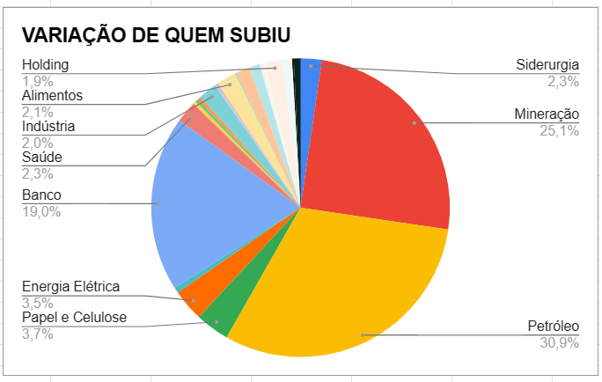
SEGMENTO | VARIAÇÃO R$ | VARIAÇÃO DE QUEM SUBIU |  | VERSÃO ORIGINAL DO GRAFICO
Siderurgia | R$ 450,890,323.99 | R$ 450,890,323.99
Mineração | R$ 4,940,442,965.55
Petróleo | R$ 6,093,288,832.26
Papel e Celulose | R$ 722,946,282.71 | R$ 722,946,282.71
Energia Elétrica | R$ 611,261,992.10 | R$ 682,315,640.01
Imobiliário | R$ 117,732,680.08 | R$ 117,732,680.08
Banco | R$ 3,740,512,018.78
Saúde | R$ 60,321,469.88 | R$ 453,917,907.01
Petroquímica | R$ 69,054,317.64 | R$ 69,054,317.64
Transporte Aéreo | -R$ 37,540,997.06 | R$ 65,452,205.55
Educação | R$ 54,641,872.47 | R$ 72,295,838.99
Indústria | R$ 388,705,223.96 | R$ 388,705,223.96
Construção | -R$ 61,087,401.61 | R$ 37,525,872.38
Moda | R$ 41,021,792.09 | R$ 41,021,792.09
Alimentos | R$ 407,833,683.09 | R$ 407,833,683.09
Varejo | -R$ 758,886,001.30 | R$ 34,834,535.50
Telecomunicações | R$ 292,938,114.42 | R$ 292,938,114.42
Logística | R$ 229,771,333.63 | R$ 229,771,333.63
Meios de Pagamento | R$ 43,657,683.38 | R$ 43,657,683.38
Financeiro | R$ 18,068,446.61 | R$ 18,068,446.61
Investimentos | R$ 42,238,249.54 | R$ 42,238,249.54 | VERSÃO EDITADA (SEM OUTLIERS MINERAÇÃO, PETRÓLEO, BANCO)
Tecnologia | R$ 6,067,508.90 | R$ 15,598,886.65
Holding | R$ 373,853,994.88 | R$ 373,853,994.88
Varejo Farmacêutico | R$ 202,352,473.74 | R$ 202,352,473.74
Metalurgia | R$ 39,045,606.94 | R$ 39,045,606.94
Energia | -R$ 631,701,921.66 | R$ 138,800,759.60
Transporte | -R$ 32,688,211.18 | R$ 4,131,341.16
Bebidas | R$ 0.00 | R$ 0.00
Seguros | -R$ 26,297,880.21 | R$ 0.00
Saneamento | -R$ 15,725,678.56 | R$ 0.00
Eletrônicos | -R$ 118,230,410.44 | R$ 0.00
Agricultura | -R$ 9,468,663.68 | R$ 0.00
Infraestrutura | -R$ 39,743,554.31 | R$ 0.00
Diversificado | -R$ 44,345,269.97 | R$ 0.00
Calçados | -R$ 21,126,374.33 | R$ 0.00
Aeroespacial | -R$ 233,651,943.50 | R$ 0.00
Cosméticos | -R$ 193,280,001.21 | R$ 0.00
Finanças | -R$ 1,173,785,666.36 | R$ 0.00
VARIAÇÃO R$ versus RESULTADO
Farmacêutica | -R$ 208,257,014.20 | R$ 0.00
Açúcar e Álcool | -R$ 79,432,785.74 | R$ 0.00
Aluguel de Carros | -R$ 1,807,432,634.46 | R$ 0.00
Turismo | -R$ 73,557,408.06 | R$ 0.00

RESULTADO | VARIAÇÃO R$
Subiu | R$ 19,719,227,010.14
Estável | R$ 0.00
Desceu | -R$ 6,338,819,961.32
Saldo | R$ 13,380,407,048.83

VARIAÇÃO R$ versus ANÁLISE POR IDADE
ANÁLISE POR IDADE versus QUANTIDADE DE EMPRESAS
ANÁLISE POR IDADE | VARIAÇÃO R$ | QUANTIDADE DE EMPRESAS
de 50 a 100 | R$ 14,175,944,198.14 | 35
- de 50 | -R$ 1,425,988,077.02 | 42
+ de 100 | R$ 630,450,927.70 | 4

